Sheet1
一：使用角色，对系统按钮或者是URL的控制

【保存】
 | 如果是系统管理员 |  | save.do

【保存】
 | 如果是高级管理员 |  | saveUser.do

方式一：
在页面上，添加if…else的判断
方式二：
在后台（在访问该页面之前），先将URL改变，加载到页面的保存按钮即可

需求：

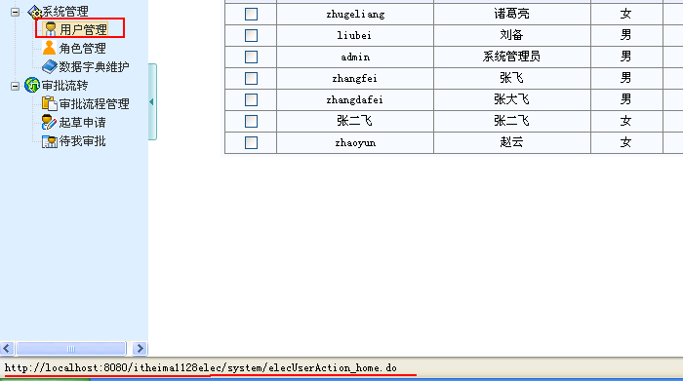

要求：
如果是系统管理员：用户管理，跳转到用户的首页列表页面（显示所有的用户）
如果是非系统管理员：用户管理，只能跳转到当前用户的编辑页面

方式一：（做权限）
在页面上，添加if…else的判断
方式二：
在后台（在访问该页面之前），先将URL改变，加载到页面的保存按钮即可

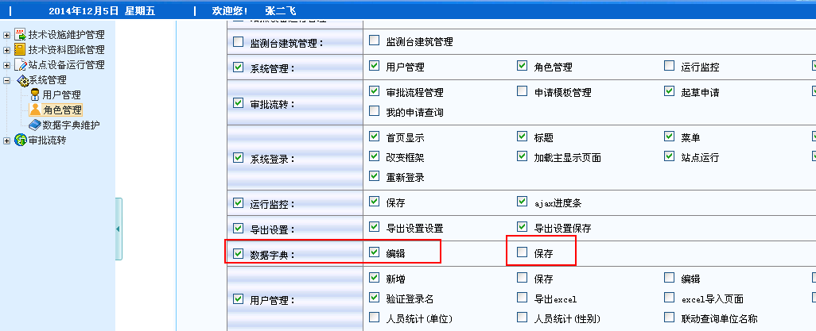

 |  | 权限表

<!-- 使用权限控制 -->
<s:set value="#session.globle_popedom" var="popedom" scope="request"></s:set>
<s:if test="#request.popedom.contains('ec')">
<input type="button" name="saveitem" value="保存" style="font-size:12px; color:black; height=20;width=50" onClick="returnMethod()">
</s:if>

 | 自定义标签（JSTL）

